关系图
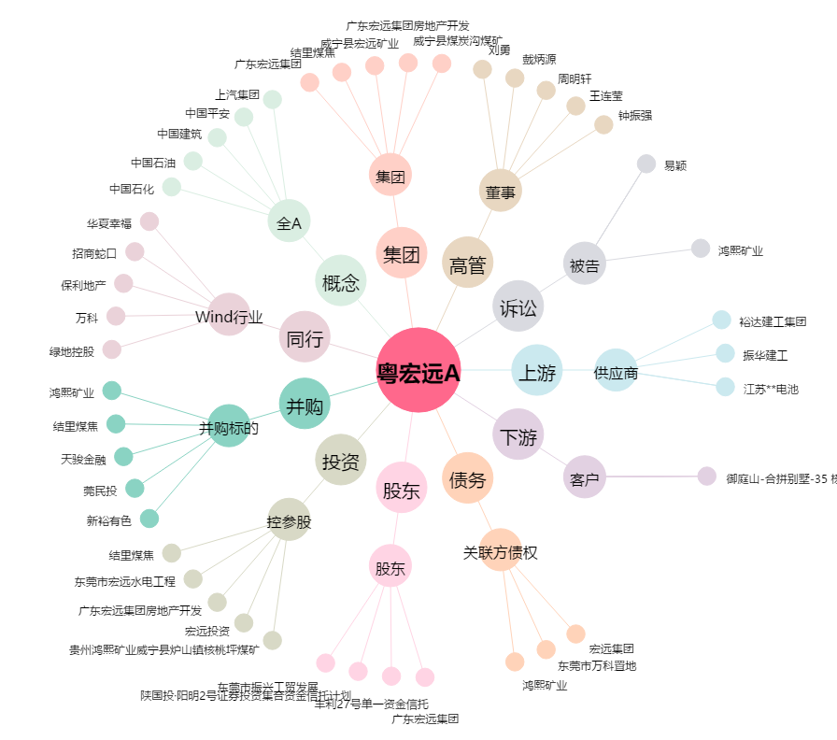
粤宏远A[000573.SZ] - 关系概览图

